关系图
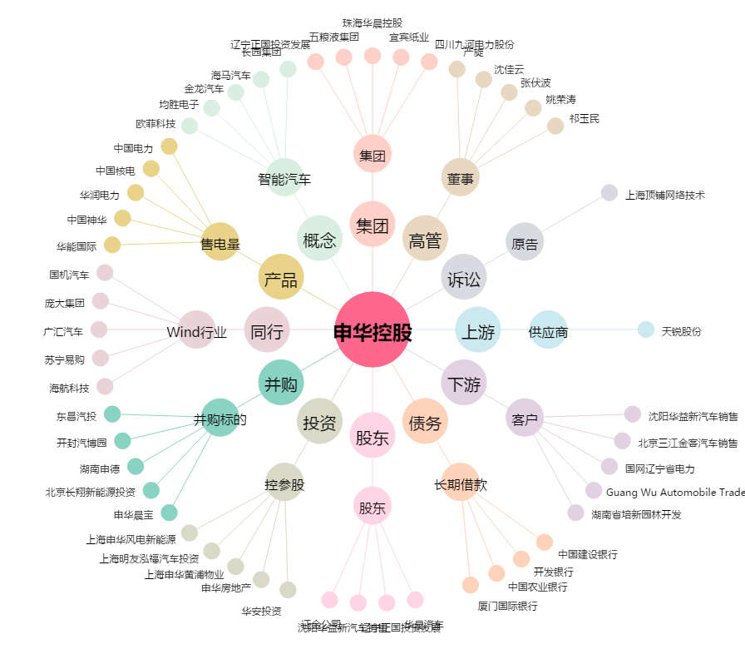
申华控股[600653.SH] - 关系概览图

